도면
◎ 공사 위치 도면(지하4층)
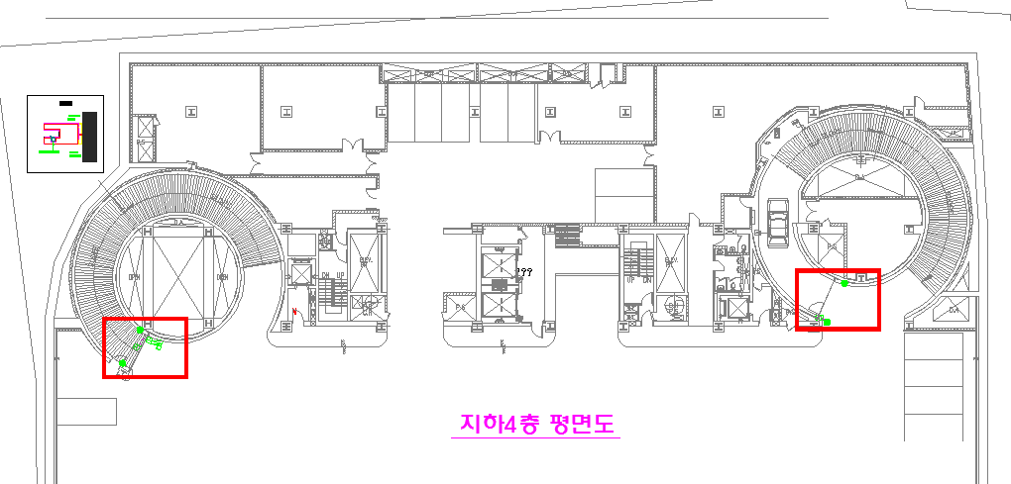
입구측
출구측

◎ 공사 위치 도면(지하5층)
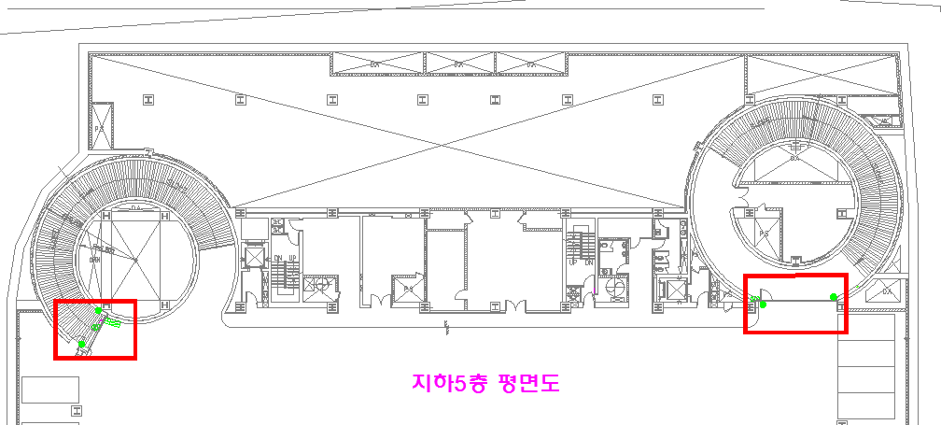
입구측
출구측

◎ 공사 위치 도면(지하6층)
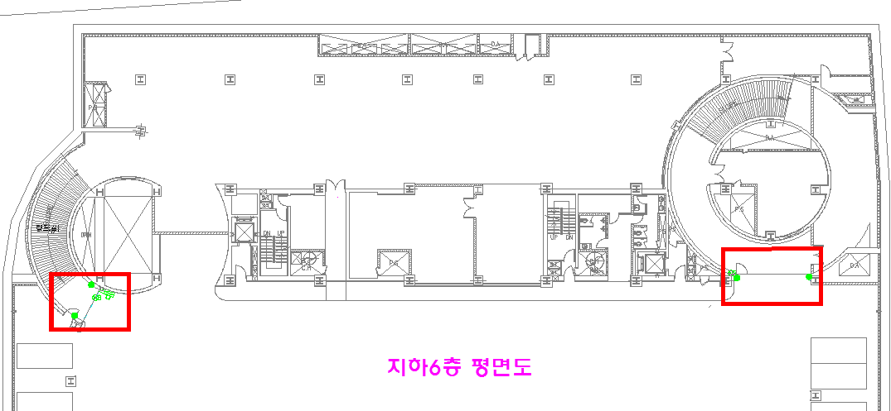
입구측
출구측

입,출구 사진
주차장 방화셔터 위치 사진

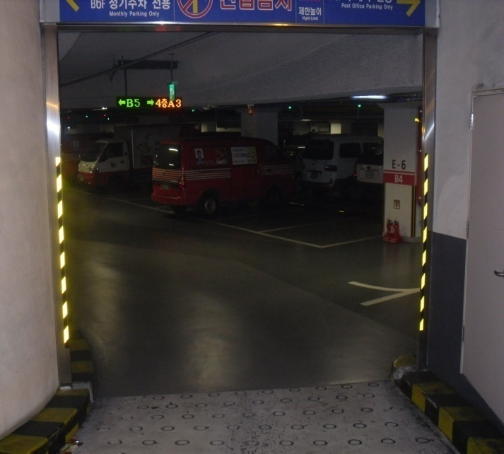
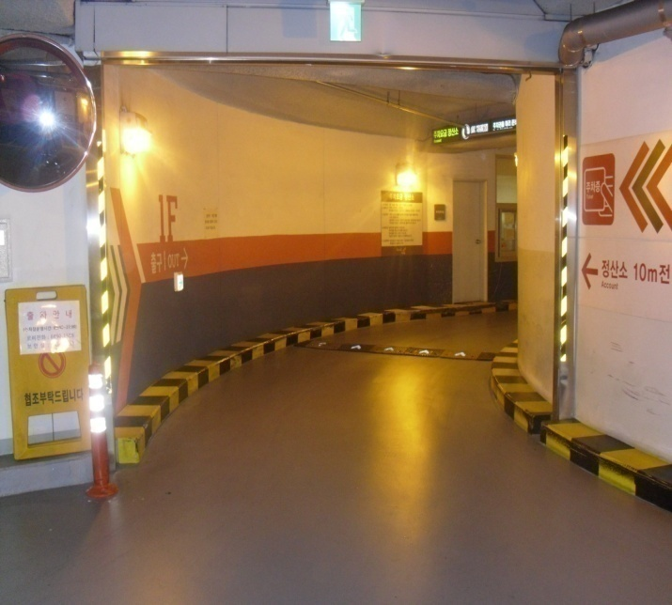

지하 4층 입구측 전경
지하 4층 출구측 전경

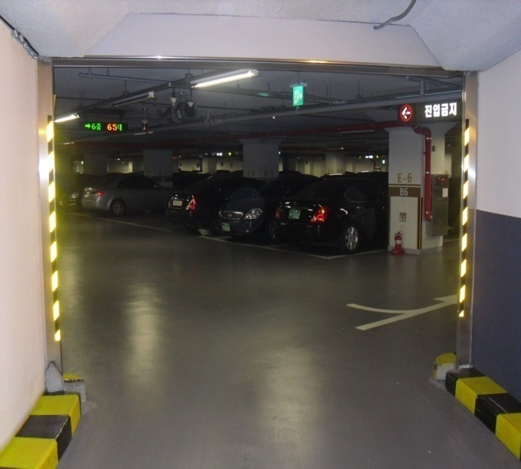
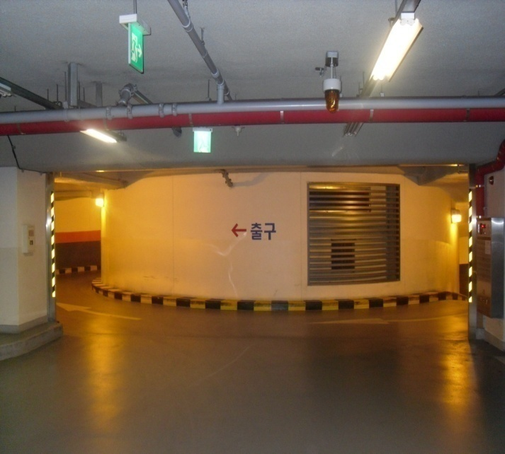

지하 5층 입구측 전경
지하 5층 출구측 전경

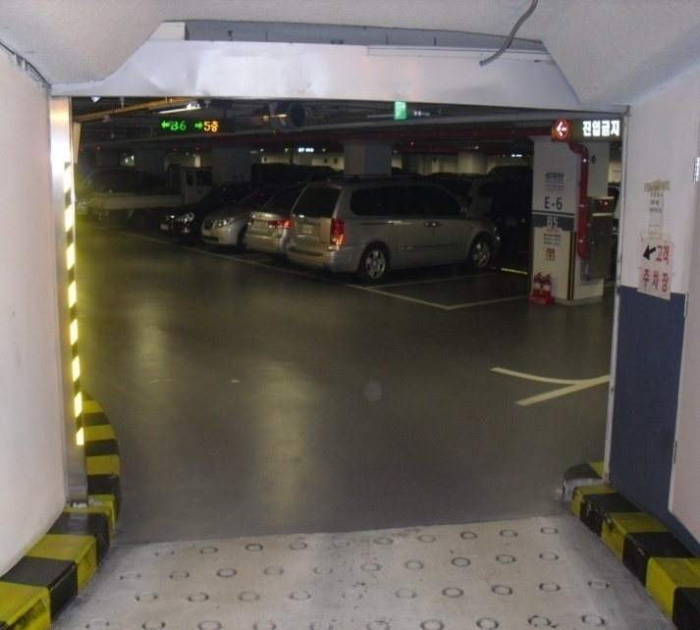
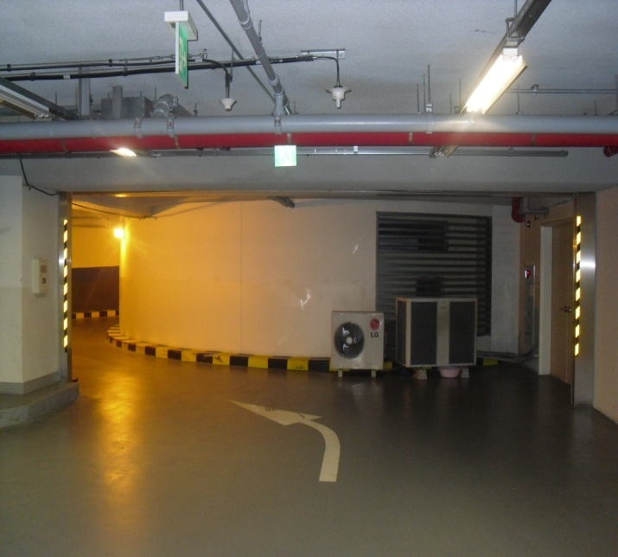

지하 6층 입구측 전경
지하 6층 출구측 전경

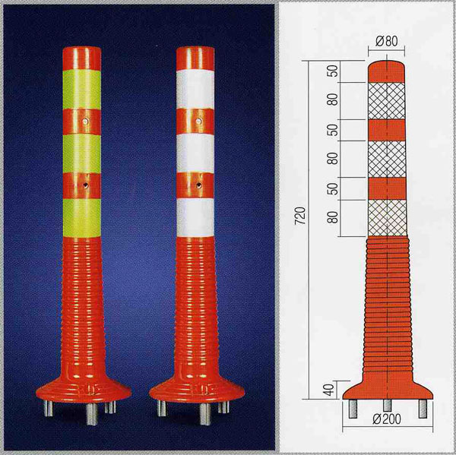

차량충돌 방지대

